Ark1
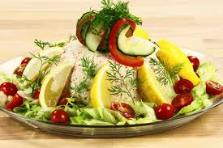
Forretter | Antal | Pris | I alt

Tunmousse |  | 65 | 0
carpaccio |  | 65 | 0
Røget/dampet laks |  | 65 | 0
Røget hellefisk |  | 85 | 0
Stegt rødtunge |  | 95 | 0
Tapas tallerken |  | 95 | 0

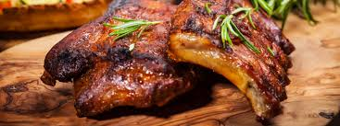
Hovedretter
Unghanebryst |  | 100 | 0
Kalveculotte |  | 100 | 0
Oksefilet |  | 100 | 0
Marineret nakkekam |  | 100 | 0
Svinemørbrad m/salvie |  | 100 | 0
Spare-ribs |  | 100 | 0
Oksemørbrad |  | 135 | 0
Kalvemørbrad |  | 135 | 0

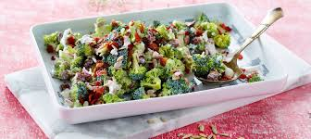
Salat
Broccolisalat |  | 20 | 0
Rådkålssalat m/blomkål i sennepsdressing |  | 20 | 0
med ristede mandler |  | 20 | 0
Sprød salat m/grillet squash og aubergine |  | 20 | 0
Pastasalat m/majo og parmasan flager |  | 20 | 0
Alm. grøn salat, ærter, majs, revet gulerødder |  | 20 | 0
agurk |  |  | 0
 |  |  | 0
Valg af flere salater
1 |  | 20 | 0
2 |  | 30 | 0
3 |  | 45 | 0
4 |  | 60 | 0

Kartofler
Hasselbagte kartofler |  | 10 | 0
Flødekartofler |  | 10 | 0
Smørstegte kartofler |  | 10 | 0
Bagte Kartofler m/kryddersmør |  | 10 | 0
Fløde rösti |  | 10 | 0

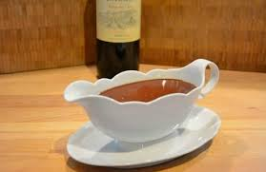
Sauce
Bernaisesovs |  | 20 | 0
Rødvinssovs |  | 20 | 0
Portvinssovs |  | 20 | 0
Pbersovs |  | 20 | 0
 |  |  | 0
Hvis man vælger sovs til buffet koster det 15 kr. pr. Sauce |  |  | 0

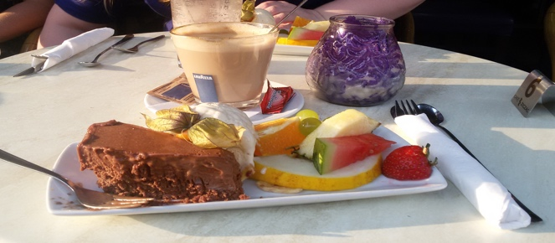
Desserter
Islagkage m/makroner og chokoladestykker |  | 65 | 0
Gateau marcel m/kugleis og frugt |  | 65 | 0
Nødekurv m/is og frugt |  | 65 | 0

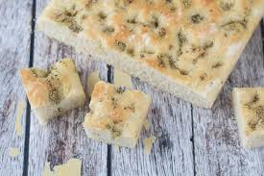
Brød til forret eller hovedret | inkl. smør
Foccacia |  | 10 | 0
Grov flútes |  | 10 | 0

Kaffe & te |  | 25 | 0

Diverse pr. kuvert |  | 45 | 0

Pris I alt

